상품제안서
5단 암막 양우산 -스퀘어 스트랩 | 상품코드: F30884

 |  |  |  |  |  |  | 02-412-0044 | www.easy1.co.kr
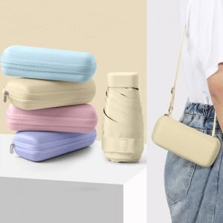

【상세/제작정보】

【인쇄/포장옵션】 | 실크, 풀칼라, 원단인쇄 / 포장지포장

【공급단가】 | 수량 | 100~ | 300~ | 500~ | 1,000~ | 3,000~
*VAT별도 | 단가 | 10,270원 | 10,110원 | 9,870원 | 9,480원 | 9,080원

【상품 URL】 | http://www.easy1.co.kr/src/goods_detail.php?gdno=30884

